月別入域観光客数の推移
暦年（総数）
月別入域観光客数の推移（平成30年～令和６年）
 |  |  |  |  |  |  |  |  |  |  |  | (単位:人、％）
 | 平成30年 |  | 令和元年 |  | 令和２年 |  | 令和３年 |  | 令和４年 |  | 令和５年 |  | 令和６年 |  | 元年／平成30年 |  | 2年／元年 |  | 3年／2年 |  | 4年／3年 |  | 5年／4年 |  | 6年／5年 |  | 6年／元年
 | 月 間 | 累 計 | 月 間 | 累 計 | 月 間 | 累 計 | 月 間 | 累 計 | 月 間 | 累 計 | 月 間 | 累 計 | 月 間 | 累 計 | 月 間 | 累 計 | 月 間 | 累 計 | 月 間 | 累 計 | 月 間 | 累 計 | 月 間 | 累 計 | 月 間 | 累 計 | 月 間 | 累 計
1月 | 704,300 | 727,800 | 753,500 | 753,500 | 727,800 | 727,800 | 144,000 | 144,000 | 224,600 | 224,600 | 532,200 | 532,200 | 629,200 | 629,200 | 7.0 | 3.5 | △3.4 | △3.4 | △80.2 | △80.2 | 56.0 | 56.0 | 137.0 | 137.0 | 18.2 | 18.2 | △16.5 | △16.5
2月 | 711,400 | 1,439,200 | 772,200 | 1,525,700 | 590,900 | 1,318,700 | 118,800 | 262,800 | 179,200 | 403,800 | 597,900 | 1,130,100 | 719,200 | 1,348,400 | 8.5 | 6.0 | △23.5 | △13.6 | △79.9 | △80.1 | 50.8 | 53.7 | 233.6 | 179.9 | 20.3 | 19.3 | △6.9 | △11.6
3月 | 837,400 | 2,276,600 | 884,000 | 2,409,700 | 396,300 | 1,715,000 | 299,200 | 562,000 | 415,700 | 819,500 | 766,200 | 1,896,300 | 845,100 | 2,193,500 | 5.6 | 5.8 | △55.2 | △28.8 | △24.5 | △67.2 | 38.9 | 45.8 | 84.3 | 131.4 | 10.3 | 15.7 | △4.4 | △9.0
4月 | 833,200 | 3,109,800 | 851,400 | 3,261,100 | 77,300 | 1,792,300 | 262,600 | 824,600 | 409,000 | 1,228,500 | 669,800 | 2,566,100 | 752,300 | 2,945,800 | 2.2 | 4.9 | △90.9 | △45.0 | 239.7 | △54.0 | 55.8 | 49.0 | 63.8 | 108.9 | 12.3 | 14.8 | △11.6 | △9.7
5月 | 830,900 | 3,940,700 | 834,900 | 4,096,000 | 44,000 | 1,836,300 | 195,200 | 1,019,800 | 396,800 | 1,625,300 | 645,200 | 3,211,300 | 710,400 | 3,656,200 | 0.5 | 3.9 | △94.7 | △55.2 | 343.6 | △44.5 | 103.3 | 59.4 | 62.6 | 97.6 | 10.1 | 13.9 | △14.9 | △10.7
6月 | 809,700 | 4,750,400 | 868,200 | 4,964,200 | 144,100 | 1,980,400 | 162,900 | 1,182,700 | 448,500 | 2,073,800 | 663,400 | 3,874,700 | 748,000 | 4,404,200 | 7.2 | 4.5 | △83.4 | △60.1 | 13.0 | △40.3 | 175.3 | 75.3 | 47.9 | 86.8 | 12.8 | 13.7 | △13.8 | △11.3
7月 | 885,800 | 5,636,200 | 963,600 | 5,927,800 | 277,300 | 2,257,700 | 250,400 | 1,433,100 | 607,800 | 2,681,600 | 778,800 | 4,653,500 | 915,400 | 5,319,600 | 8.8 | 5.2 | △71.2 | △61.9 | △9.7 | △36.5 | 142.7 | 87.1 | 28.1 | 73.5 | 17.5 | 14.3 | △5.0 | △10.3
8月 | 1,041,500 | 6,677,700 | 1,021,200 | 6,949,000 | 202,800 | 2,460,500 | 288,200 | 1,721,300 | 640,800 | 3,322,400 | 728,600 | 5,382,100 | 1,003,800 | 6,323,400 | △1.9 | 4.1 | △80.1 | △64.6 | 42.1 | △30.0 | 122.3 | 93.0 | 13.7 | 62.0 | 37.8 | 17.5 | △1.7 | △9.0
9月 | 801,500 | 7,479,200 | 809,300 | 7,758,300 | 227,600 | 2,688,100 | 204,900 | 1,926,200 | 494,700 | 3,817,100 | 710,100 | 6,092,200 | 830,900 | 7,154,300 | 1.0 | 3.7 | △71.9 | △65.4 | △10.0 | △28.3 | 141.4 | 98.2 | 43.5 | 59.6 | 17.0 | 17.4 | 2.7 | △7.8
10月 | 849,300 | 8,328,500 | 851,300 | 8,609,600 | 341,200 | 3,029,300 | 299,000 | 2,225,200 | 630,700 | 4,447,800 | 788,300 | 6,880,500 | 886,900 | 8,041,200 | 0.2 | 3.4 | △59.9 | △64.8 | △12.4 | △26.5 | 110.9 | 99.9 | 25.0 | 54.7 | 12.5 | 16.9 | 4.2 | △6.6
11月 | 795,200 | 9,123,700 | 799,200 | 9,408,800 | 381,100 | 3,410,400 | 368,000 | 2,593,200 | 615,000 | 5,062,800 | 688,200 | 7,568,700 | 811,200 | 8,852,400 | 0.5 | 3.1 | △52.3 | △63.8 | △3.4 | △24.0 | 67.1 | 95.2 | 11.9 | 49.5 | 17.9 | 17.0 | 1.5 | △5.9
12月 | 747,500 | 9,871,200 | 755,100 | 10,163,900 | 326,200 | 3,736,600 | 423,600 | 3,016,800 | 635,000 | 5,697,800 | 666,700 | 8,235,400 | 816,400 | 9,668,800 | 1.0 | 3.0 | △56.8 | △63.2 | 29.9 | △19.3 | 49.9 | 88.9 | 5.0 | 44.5 | 22.5 | 17.4 | 8.1 | △4.9
計 | 9,847,700 | 9,847,700 | 10,163,900 | 10,163,900 | 3,736,600 | 3,736,600 | 3,016,800 | 3,016,800 | 5,697,800 | 5,697,800 | 8,235,400 | 8,235,400 | 9,668,800 | 9,668,800 | - | 3.2 | - | △63.2 | - | △19.3 | - | 88.9 | - | 44.5 | - | 17.4 | - | △4.9

グラフ
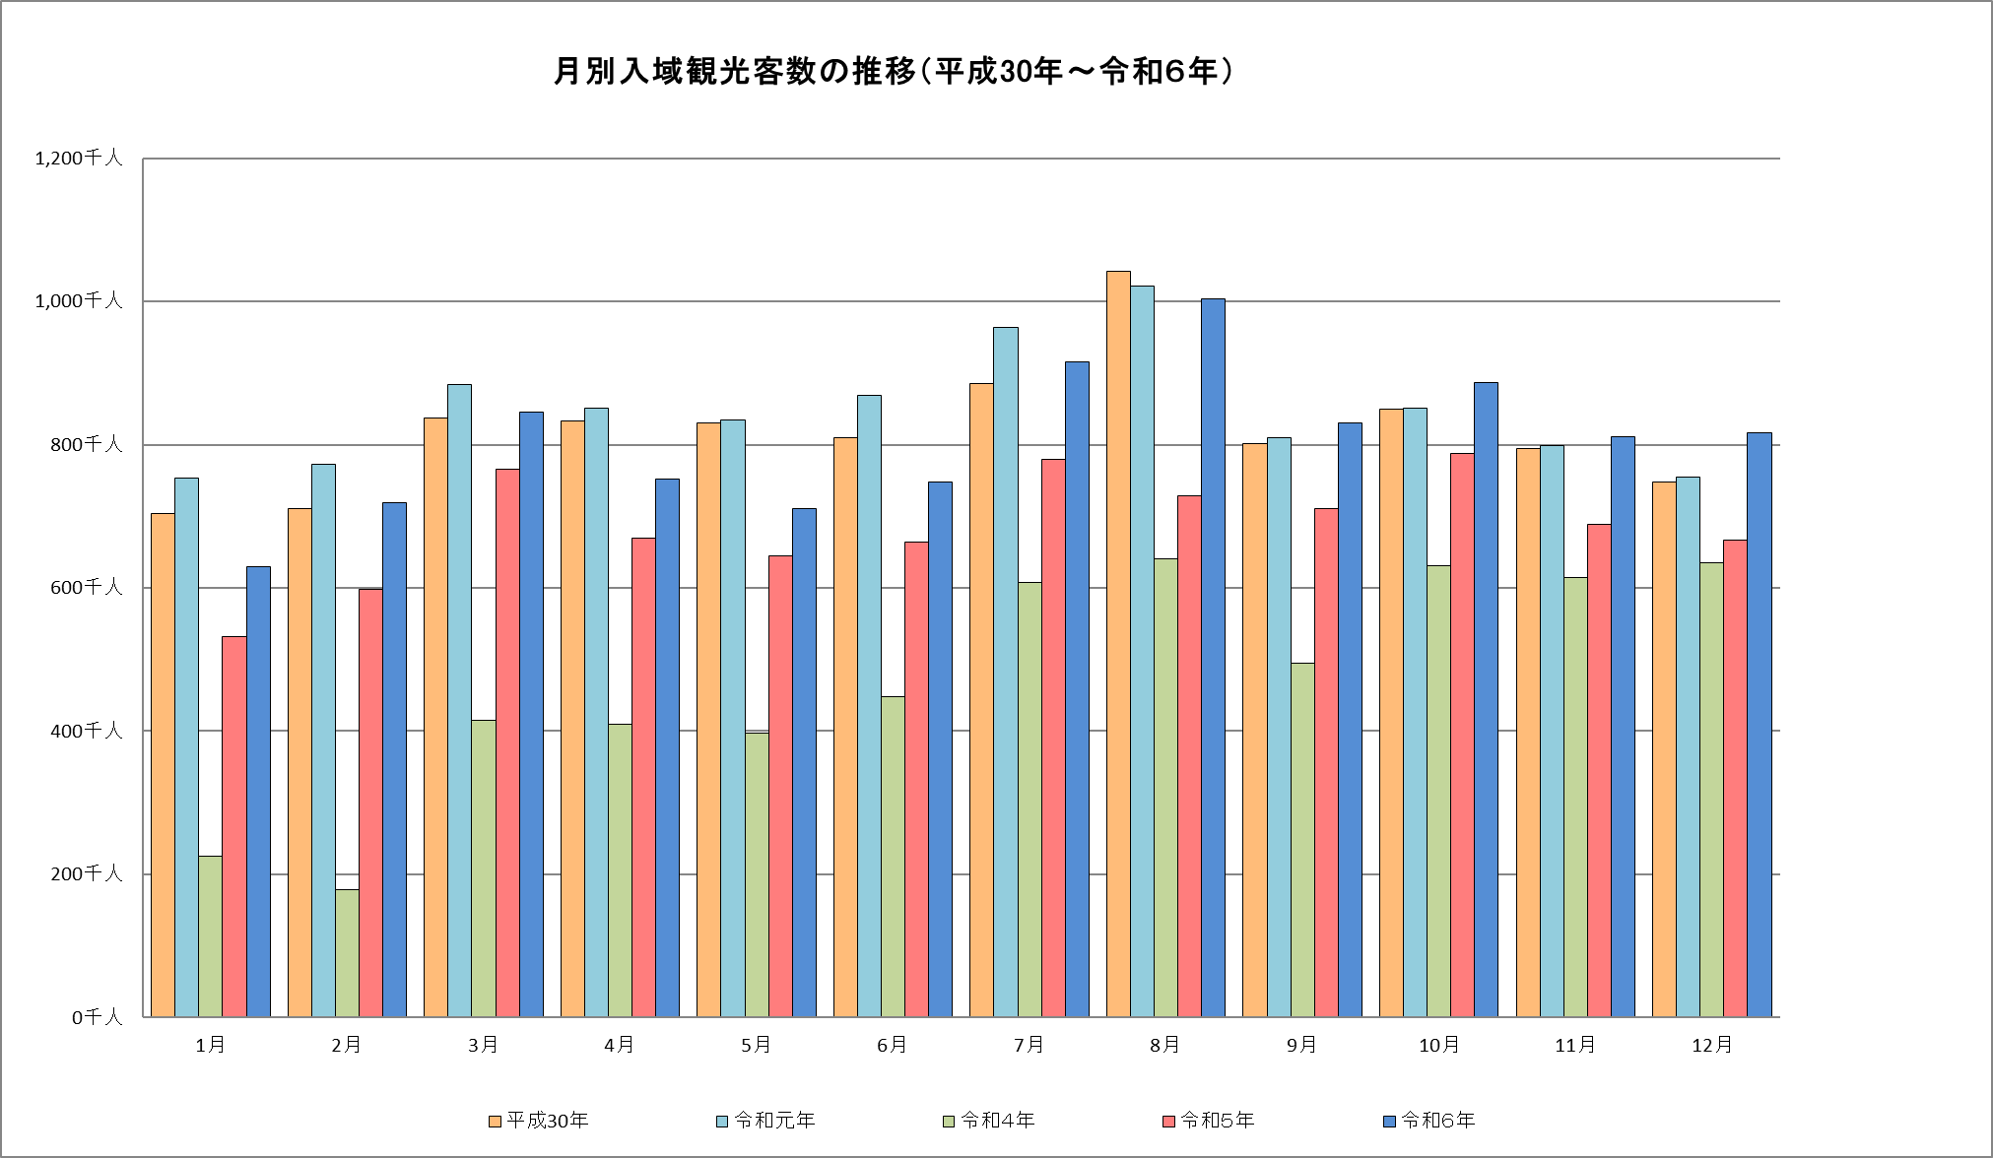
暦年

 |  |  |  |  |  |  |  |  |  |  |  |  | （単位：千人）
 | 1月 | 2月 | 3月 | 4月 | 5月 | 6月 | 7月 | 8月 | 9月 | 10月 | 11月 | 12月 | 計
平成30年 | 704.3 | 711.4 | 837.4 | 833.2 | 830.9 | 809.7 | 885.8 | 1,041.5 | 801.5 | 849.3 | 795.2 | 747.5 | 9,847.7
令和元年 | 753.5 | 772.2 | 884.0 | 851.4 | 834.9 | 868.2 | 963.6 | 1,021.2 | 809.3 | 851.3 | 799.2 | 755.1 | 10,163.9
令和２年 | 727.8 | 590.9 | 396.3 | 77.3 | 44.0 | 144.1 | 277.3 | 202.8 | 227.6 | 341.2 | 381.1 | 326.2 | 3,736.6
令和３年 | 144.0 | 118.8 | 299.2 | 262.6 | 195.2 | 162.9 | 250.4 | 288.2 | 204.9 | 299.0 | 368.0 | 423.6 | 3,016.8
令和４年 | 224.6 | 179.2 | 415.7 | 409.0 | 396.8 | 448.5 | 607.8 | 640.8 | 494.7 | 630.7 | 615.0 | 635.0 | 5,697.8
令和５年 | 532.2 | 597.9 | 766.2 | 669.8 | 645.2 | 663.4 | 778.8 | 728.6 | 710.1 | 788.3 | 688.2 | 666.7 | 8,235.4
令和６年 | 629.2 | 719.2 | 845.1 | 752.3 | 710.4 | 748.0 | 915.4 | 1,003.8 | 830.9 | 886.9 | 811.2 | 816.4 | 9,668.8

グラフ（国内客）
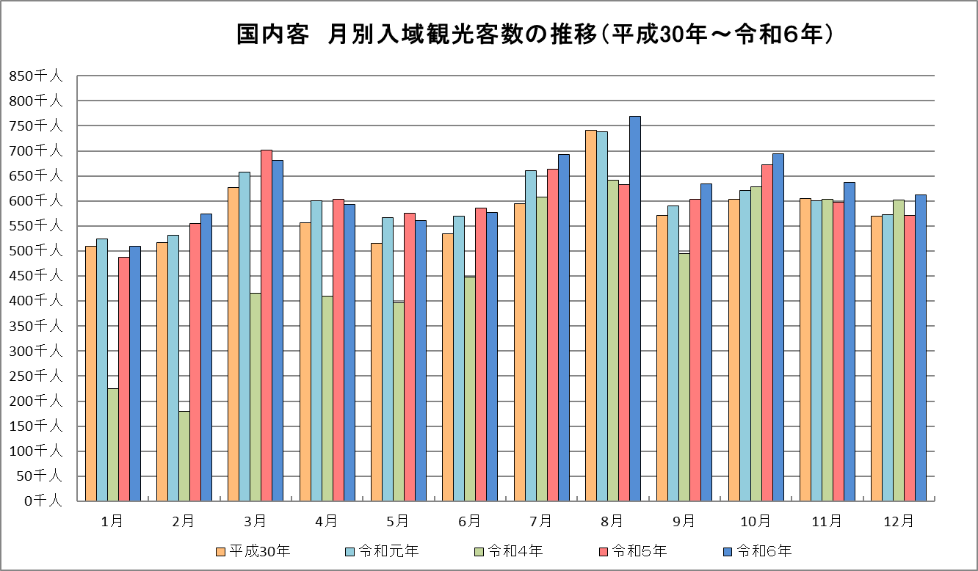

 |  |  |  |  |  |  |  |  |  | -

 |  |  |  |  |  |  |  |  |  |  |  |  | （単位：千人）
 | 1月 | 2月 | 3月 | 4月 | 5月 | 6月 | 7月 | 8月 | 9月 | 10月 | 11月 | 12月 | 計
平成30年 | 509.9 | 516.6 | 627.1 | 556.4 | 514.6 | 534.6 | 595.0 | 741.5 | 571.0 | 602.8 | 604.1 | 570.3 | 6,943.9
令和元年 | 523.7 | 532.1 | 657.4 | 601.1 | 566.5 | 569.8 | 660.8 | 738.3 | 590.6 | 620.8 | 600.1 | 572.7 | 7,233.9
令和２年 | 534.3 | 529.9 | 393.9 | 77.3 | 44.0 | 144.1 | 277.3 | 202.8 | 227.6 | 341.2 | 381.1 | 326.2 | 3,479.7
令和３年 | 144.0 | 118.8 | 299.2 | 262.6 | 195.2 | 162.9 | 250.4 | 288.2 | 204.9 | 299.0 | 368.0 | 423.6 | 3,016.8
令和４年 | 224.6 | 179.2 | 415.7 | 409.0 | 396.8 | 448.5 | 607.8 | 640.7 | 494.7 | 628.0 | 602.9 | 602.2 | 5,650.1
令和５年 | 487.4 | 554.5 | 702.0 | 603.1 | 575.3 | 585.7 | 663.6 | 632.2 | 603.5 | 672.9 | 597.1 | 571.5 | 7,248.8
令和６年 | 508.8 | 574.4 | 681.0 | 593.4 | 561.5 | 577.6 | 692.3 | 768.8 | 634.6 | 694.5 | 636.8 | 612.3 | 7,536.0

グラフ（外国客）
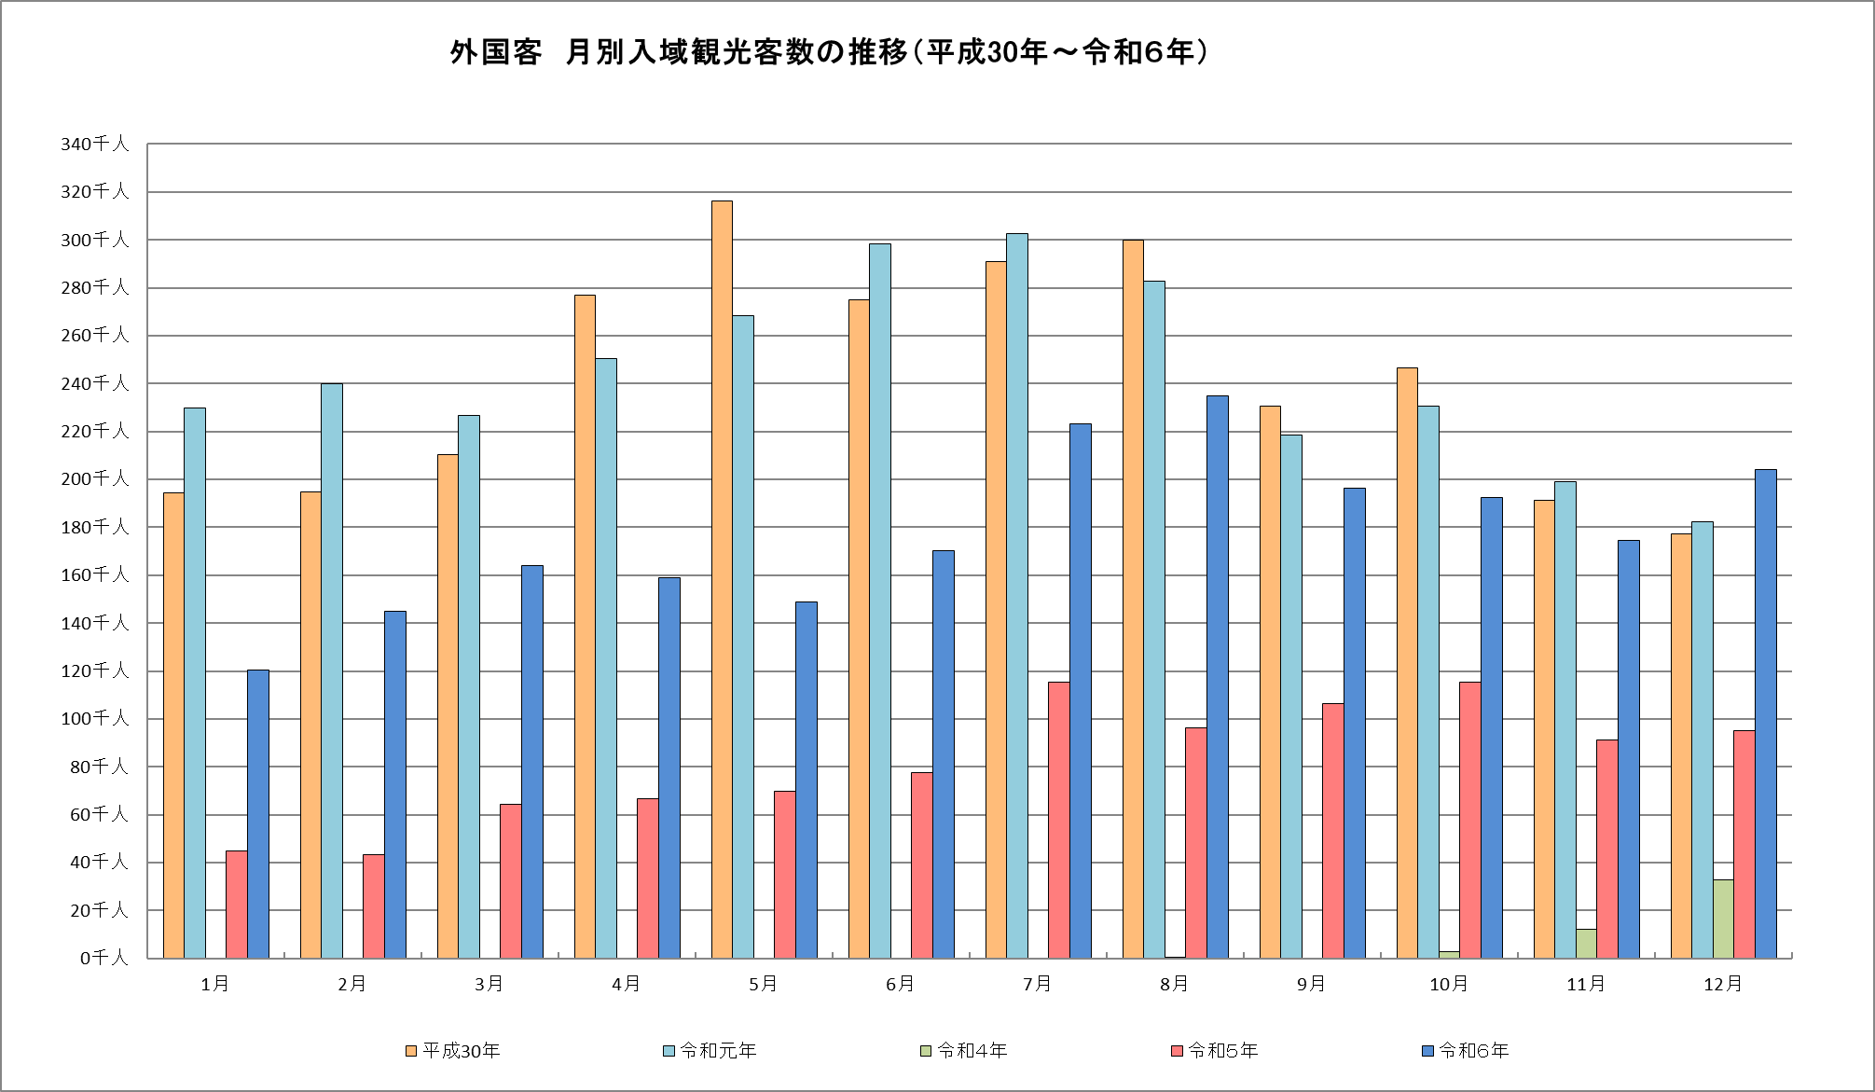
暦年 外国客

 |  |  |  |  |  |  |  |  |  | -

 |  |  |  |  |  |  |  |  |  |  |  |  | （単位：千人）
 | 1月 | 2月 | 3月 | 4月 | 5月 | 6月 | 7月 | 8月 | 9月 | 10月 | 11月 | 12月 | 計
平成30年 | 194.4 | 194.8 | 210.3 | 276.8 | 316.3 | 275.1 | 290.8 | 300.0 | 230.5 | 246.5 | 191.1 | 177.2 | 2,903.8
令和元年 | 229.8 | 240.1 | 226.6 | 250.3 | 268.4 | 298.4 | 302.8 | 282.9 | 218.7 | 230.5 | 199.1 | 182.4 | 2,930.0
令和２年 | 193.5 | 61.0 | 2.4 | 0.0 | 0.0 | 0.0 | 0.0 | 0.0 | 0.0 | 0.0 | 0.0 | 0.0 | 256.9
令和３年 | 0.0 | 0.0 | 0.0 | 0.0 | 0.0 | 0.0 | 0.0 | 0.0 | 0.0 | 0.0 | 0.0 | 0.0 | 0.0
令和４年 | 0.0 | 0.0 | 0.0 | 0.0 | 0.0 | 0.0 | 0.0 | 0.1 | 0.0 | 2.7 | 12.1 | 32.8 | 47.7
令和５年 | 44.8 | 43.4 | 64.2 | 66.7 | 69.9 | 77.7 | 115.2 | 96.4 | 106.6 | 115.4 | 91.1 | 95.2 | 986.6
令和６年 | 120.4 | 144.8 | 164.1 | 158.9 | 148.9 | 170.4 | 223.1 | 235.0 | 196.3 | 192.4 | 174.4 | 204.1 | 2,132.8

